상품제안서
캠핑모기퇴치 LED램프 | 상품코드: F19363

 |  |  |  |  |  |  | 02-412-0044 | www.easy1.co.kr
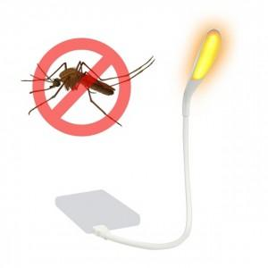 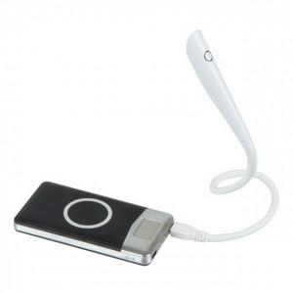 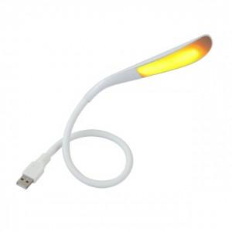

【상세/제작정보】 | <p>&nbsp; &nbsp; 1. 인체무해 친환경 모기퇴치램프</p><p>&nbsp; &nbsp; 2. 모기가 싫어하는 585~595nm 파장대 붉은 빛 LED 칩 적용</p><p>&nbsp; &nbsp; 3. 보조배터리와 함께 야외 활동시 편리하게 사용&nbsp;</p><p>&nbsp; &nbsp; 4. 유해물질 배출없는 친환경 제품</p>

【인쇄/포장옵션】 | 레이저 / 시판박스

【공급단가】 | 수량 | 100~ | 300~ | 500~ | 1,000~ | 3,000~
*VAT별도 | 단가 | 8,250원 | 7,970원 | 7,700원 | 7,420원 | 7,150원

【상품 URL】 | https://dev.easy1.co.kr:443/src/goods_detail.php?gdno=19363

